Dashboard
BLOCK 139

 | VERSION | 1.0.0

Chuyên Đề Phát Triển Web 1

Evidance
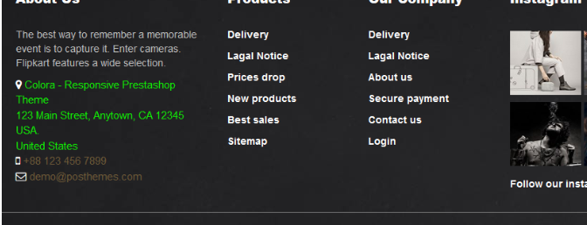
Hình 1
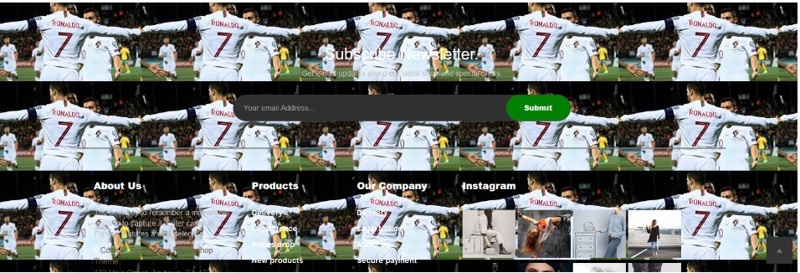

Hình2


hinh 3

hinh 4

hinh 5

hình 6

hình 7

hinh 8

hình 9

hình 10

hinh 11

hinh 12

hinh 13

hinh 14

hinh 15

hinh 16

